共同開発講座
案件名 | 共同開発講座 | ドキュメント名 | 画面定義書 | 作成者 | 石川 | 最終更新者 | 石川
 |  |  |  | 作成日 | 2020-09-25 | 最終更新日 | 2020-09-25

やんばるエキスパート共同開発講座
画面定義書

ER図
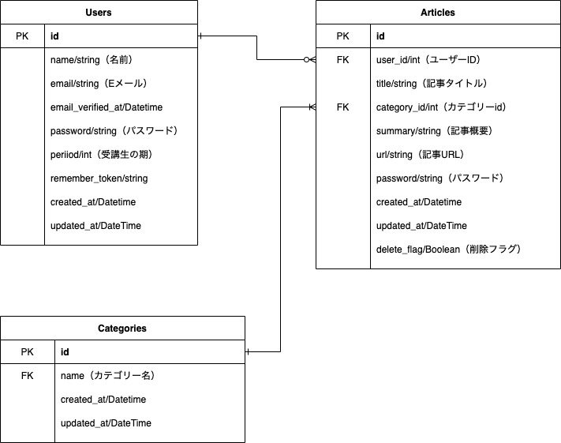
案件名 | 共同開発講座 | ドキュメント名 | ER図 | 作成者 | 石川 | 最終更新者 | 石川
 |  |  |  | 作成日 | 2020-09-25 | 最終更新日 | 2020-09-25

トップページ
案件名 |  | 共同開発講座 |  |  | ドキュメント名 |  | トップページ |  |  | 作成者 | 石川 |  | 最終更新者 | 石川
 |  |  |  |  |  |  |  |  |  | 作成日 | 2020-09-27 |  | 最終更新日 | 2020-09-27

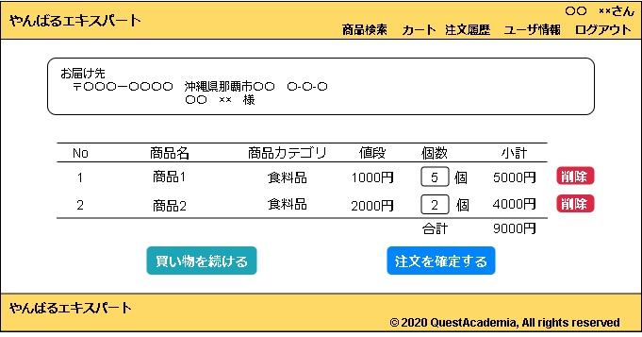
 |  |  |  |  |  |  |  |  |  |  |  | 備考
 |  |  |  |  |  |  |  |  |  |  |  | カートに商品が存在しない場合は
 |  |  |  |  |  |  |  |  |  |  |  | 「カートに商品はありません。」
 |  |  |  |  |  |  |  |  |  |  |  | の文言を表示させる

 |  |  |  |  |  |  |  |  |  |  |  | 【注文を確定する】ボタンを押下後
 |  |  |  |  |  |  |  |  |  |  |  | 注文情報を注文テーブルと
 |  |  |  |  |  |  |  |  |  |  |  | 注文詳細テーブルに登録し、
 |  |  |  |  |  |  |  |  |  |  |  | 購入完了画面へリダイレクトする

 |  |  |  |  |  |  |  |  |  |  |  | 【削除】ボタン押下後
 |  |  |  |  |  |  |  |  |  |  |  | 当画面へリダイレクトする

 |  |  |  |  |  |  |  |  |  |  |  | カート内商品の情報は
 |  |  |  |  |  |  |  |  |  |  |  | セッションで保存する

 | No | 項目名 | I/O | コンポーネント |  | 必須項目 |  | バリデーション | イベント |  |  | 備考
 | 1 | 〒 | O | テキスト |  | - |  | - |  |  |  | ログインユーザの郵便番号を表示
 | 2 | 住所 | O | テキスト |  | - |  | - |  |  |  | ログインユーザの住所を表示
 | 3 | 氏名 | O | テキスト |  | - |  | - |  |  |  | ログインユーザの氏名を表示
 | 4 | No | O | テキスト |  | - |  | -
 | 5 | 商品名 | O | テキスト |  | - |  | - |  |  |  | 該当商品の商品名を表示
 | 6 | 商品カテゴリ | O | テキスト |  | - |  | - |  |  |  | 該当商品の商品カテゴリを表示
 | 7 | 値段 | O | テキスト |  | - |  | - |  |  |  | 該当商品の値段を表示
 | 8 | 個数 | I | テキストボックス |  | 〇 |  | 半角数字(1以上) | フォーカスアウト時
 |  |  |  |  |  |  |  |  | 小計、合計を再計算
 | 9 | 小計 | O | テキスト |  | - |  | - |  |  |  | 個数＊商品金額を表示
 | 10 | 削除 | I | ボタン |  | - |  | - |  |  |  | 当画面リダイレクト
 | 11 | 合計 | O | テキスト |  | - |  | - |  |  |  | 商品金額の合計を表示
 | 12 | 買い物を続ける | I | ボタン |  | - |  | - | 商品検索画面へ遷移
 | 13 | 注文を確定する | I | ボタン |  | - |  | - | DBに注文情報を登録後、
 |  |  |  |  |  |  |  |  | 購入完了画面へ遷移

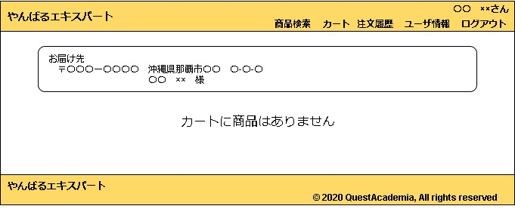
 | カートに商品が存在しない場合
 |  |  |  |  |  |  |  |  |  |  |  | 備考

 | No | 項目名 | I/O | コンポーネント |  | 必須項目 |  | バリデーション | イベント |  |  | 備考
 | 1 | カートに商品は… | O | テキスト |  | - |  | -

